상품제안서
송월 항균케어 핸드워시 1개+40수180g 타올1매 세트 | 상품코드: S47517

 |  |  |  |  |  |  | 02-713-8555 | www.synergygift.co.kr
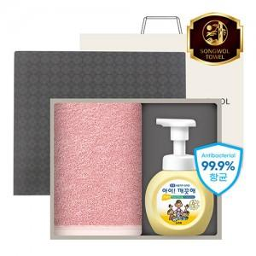

【상세/제작정보】

【인쇄/포장옵션】 | 나염1도, 자수 / 포장지포장

【공급단가】 | 수량 | 50~ | 100~ | 300~ | 1,000~ | 3,000~
*VAT별도 | 단가 | 12,090원 | 11,810원 | 11,250원 | 10,880원 | 10,320원

【상품 URL】 | https://www.synergygift.co.kr:443/src/goods_detail.php?gdno=47517

